Hoja1
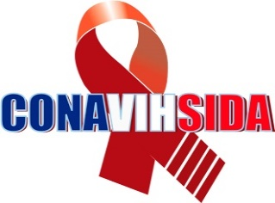
Consejo Nacional para el VIH y el Sida
Estadisticas solicitudes recibidas OAI
Julio-Septiembre 2019
 |  |  | Respuesta
 |  |  | Resueltas |  | Rechazadas
Medio de solicitud | Recibidas | Pendientes | < 5 dias | 5 dias > | < 5 dias | 5 dias >
Fisica | 3 | 0 | 3 | 0 | 0 | 0
Electrónica | 2 | 0 | 2 | 0 | 0 | 0
311 | 0 | 0 | 0 | 0 | 0 | 0
Otra | 0 | 0 | 0 | 0 | 0 | 0
Total | 5 | 0 | 5 | 0 | 0 | 0

